员工差旅明细
 | 【员工差旅报销单】

 |  | 姓名: |  | 张佳怡 |  | 职位: |  | 助理
 |  | 发生地: |  | 无锡 |  | 部门: |  | 会奖6部
 |  | 发生日期: |  | 2024.8.22-28日 |  | 报销日期: |  | 2024.8.29
 |  |  |  |  |  | 团号: |  | HMEA-240822-DJH857

 | 序号 | 报销项目 | 用途 |  | 实际报销金额 | 合格发票金额 | 不合格发票金额 |  | 备注
 | 1 | 差旅 | 小交通 |  | 28.20 |  | 28.20 |  | 8.22坐地铁前往机场
 | 3 |  |  |  | 13.59 | 13.59 |  |  | 8.23茶颜悦色-酒店
 |  |  |  |  | 9.80 | 9.80 |  |  | 8.23酒店-无趣餐厅
 |  |  |  |  | 15.83 | 15.83 |  |  | 8.23无趣餐厅-水明居餐厅
 |  |  |  |  | 10.71 | 10.71 |  |  | 8.23水明居餐厅-米桃餐厅
 |  |  |  |  | 15.00 | 15.00 |  |  | 8.23米桃餐厅-酒店
 | 4 |  |  |  | 20.08 | 20.08 |  |  | 8.23酒店-米桃餐厅
 | 5 |  | 用餐 |  | 95.25 | 80.92 | 14.33 |  | 8.23日用晚餐
 |  |  |  |  | 49.90 | 44.00 | 5.90 |  | 8.28日用晚餐
 | 6 |  |  |  | 34.00 | 34.00 |  |  | 8.22日用餐
 | 合计 |  |  |  | 292.36 | 243.93 | 48.43

 | 合格发票金额 |  |  |  | 补票金额 |  |  |  | 报销总金额
 | 243.93 |  |  |  | 48.43 |  |  |  | 292.36

 | 报销人: |  |  | 总监： | 合规: |  |  | 财务：

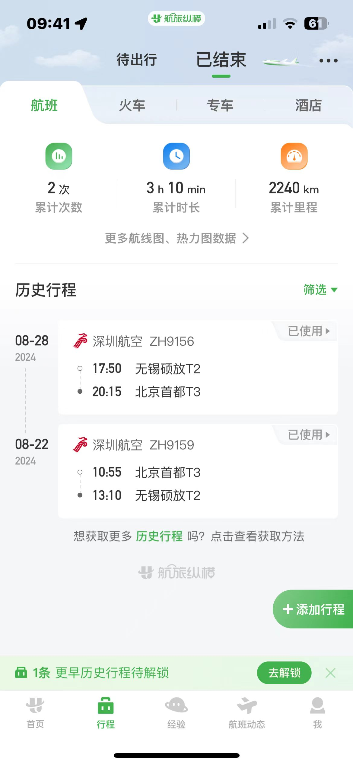
【员工上会补助统计单】
 |  |  |  |  |  |  |  |  |  | ·
 |  | 姓名: |  | 张佳怡 |  | 职位: |  | 助理
 |  | 发生地: |  | 无锡 |  | 部门: |  | 会奖6部
 |  | 发生日期: |  | 2024.8.22-28日 |  | 报销日期： |  | 2024.8.29
 |  |  |  |  |  | 团号: |  | HMEA-240822-DJH857

 |  | 出差城市 | 出差起止日期 |  | 每天金额 | 天数 | 合计 |  | 备注
 | 1 | 无锡 | 2024.8.22-2024.8.23 |  | 100.00 | 2.00 | 200.00
 |  | 无锡 | 2024.8.24-2024.8.25 |  | 200.00 | 2.00 | 400.00
 | 2 | 无锡 | 2024.8.26-2024.8.28 |  | 100.00 | 3.00 | 300.00
 | 合计 |  |  |  |  | 7.00 | 900.00
 | 报销人: |  |  | 总监： | 合规: |  |  | 财务：

